Hoja1
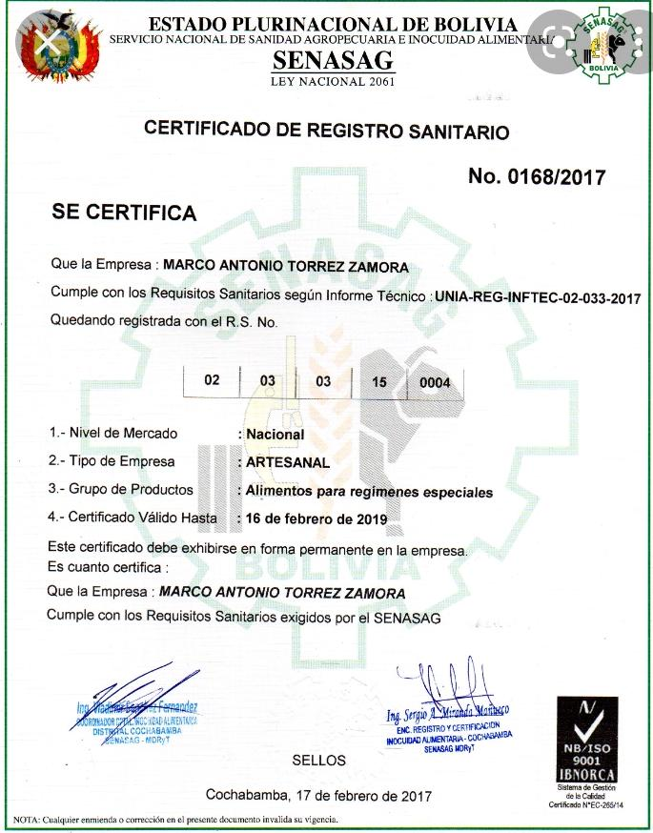
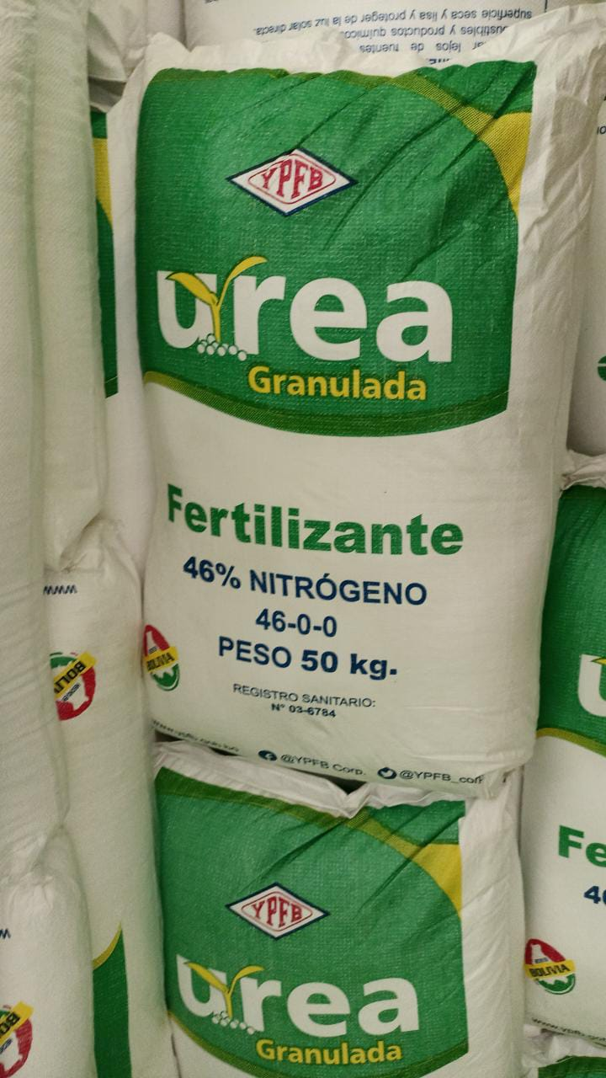
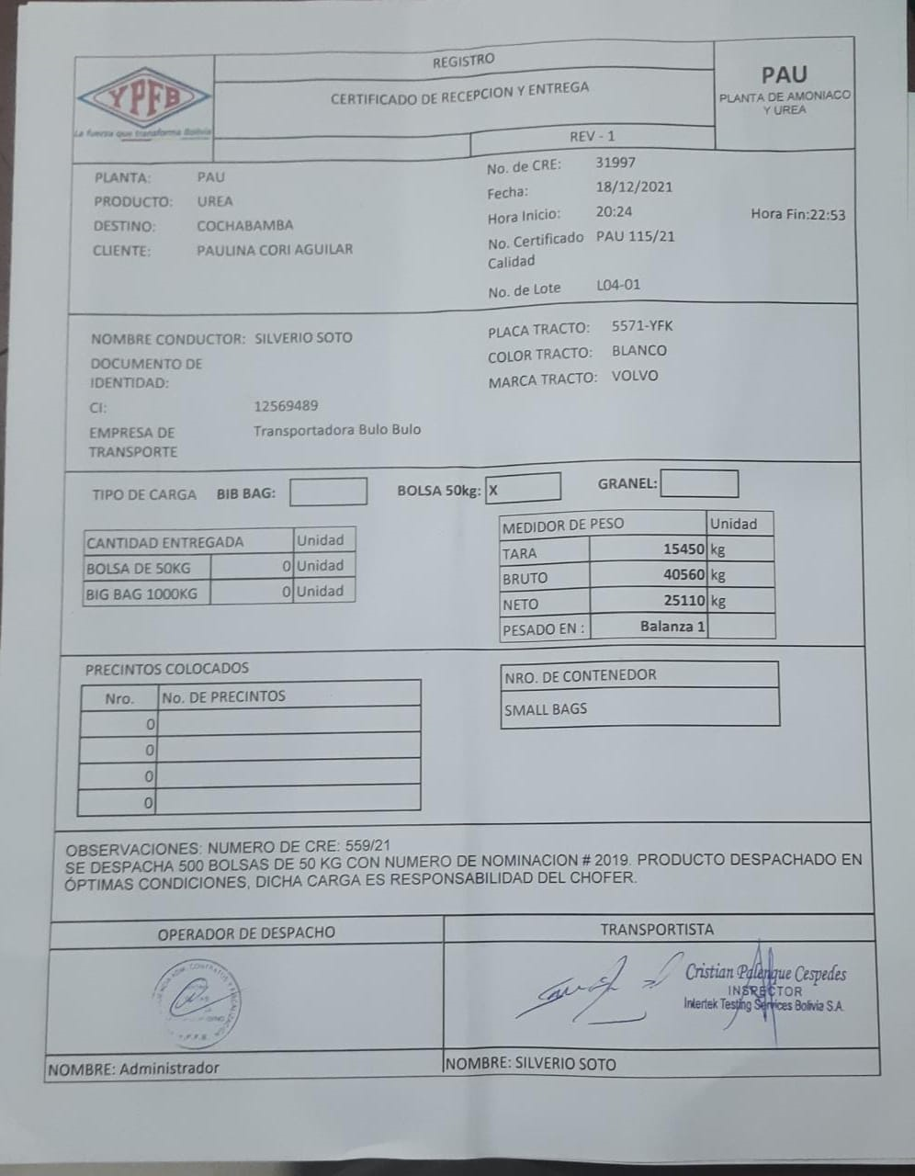
FORMULARIO DE PRESENTACION DE PROPUESTAS

NOMBRE DE LA EMPRESA: D'ALENCAR SALVATIERRA RUDY |  |  |  |  | N° DE NIT o C.I.: 5256647016

NOMBRE DEL REPRESENTANTE LEGAL O PROPIETARIO: D'ALENCAR SALVATIERRA RUDY

TELEFONOS: 79384136
DIRECCION: CALLE LITORAL S/N ZONA CIUDAD DEL NIÑO

NOTA: LLENAR UNICAMENTE LAS SIGUIENTES COLUMNAS: CATEGORIA,PROCEDENCIA/ORIGEN, PRECIO UNITARIO OFERTADO, PRECIO TOTAL OFERTADO, DEL ITEM OFERTADO POR SU EMPRESA/PERSONA

ITEM | DETALLE | CANTIDAD | UNIDAD | PROCEDENCIA/ORIGEN | PRECIO UNITARIO OFERTADO | PRECIO TOTAL OFERTADO
1 | FERTILIZANTE UREA 46% N GRANULADO | 6.128,00 | BOLSA DE 50 KG. | NACIONAL | 315 | 1.930.320.-

